상품제안서
샌디스크 CZ60 USB메모리 (인쇄무료) | 상품코드: F14355

 |  |  |  |  |  |  | 02-412-0044 | www.easy1.co.kr
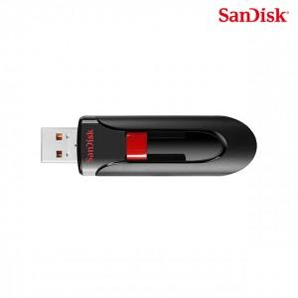

【상세/제작정보】

【인쇄/포장옵션】 | 레이저, 풀칼라 / 포장지포장

【공급단가】 | 수량 | 100~ | 300~ | 500~ | 1,000~ | 2,000~
*VAT별도 | 32G | 4,370원 | 4,300원 | 4,200원 | 4,090원 | 4,020원
 | 64G | 5,750원 | 5,650원 | 5,520원 | 5,380원 | 5,290원
 | 128G | 10,750원 | 10,570원 | 10,320원 | 10,060원 | 9,890원
 | 256G | 21,250원 | 20,910원 | 20,400원 | 19,890원 | 19,550원

【상품 URL】 | https://dev.easy1.co.kr:443/src/goods_detail.php?gdno=14355

